証跡_TEST-001
TEST-001 ログイン機能テスト仕様書（正常系） / 証跡

TC-001 正常ログイン
No.1
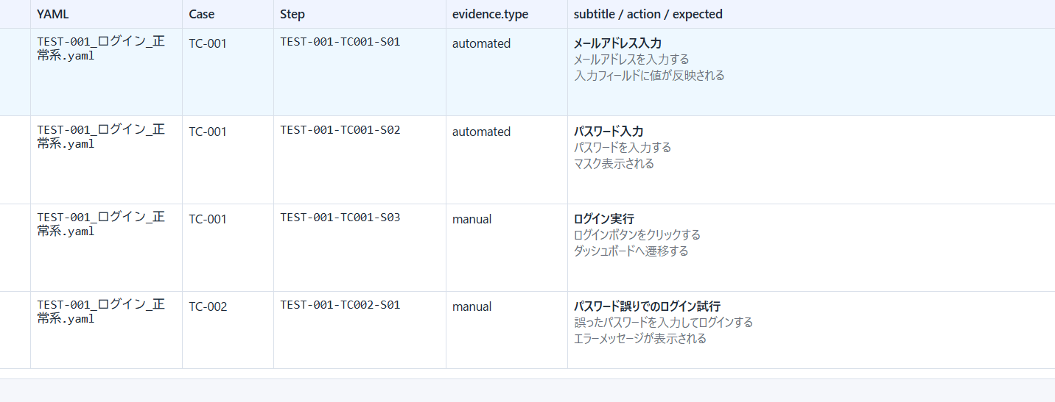

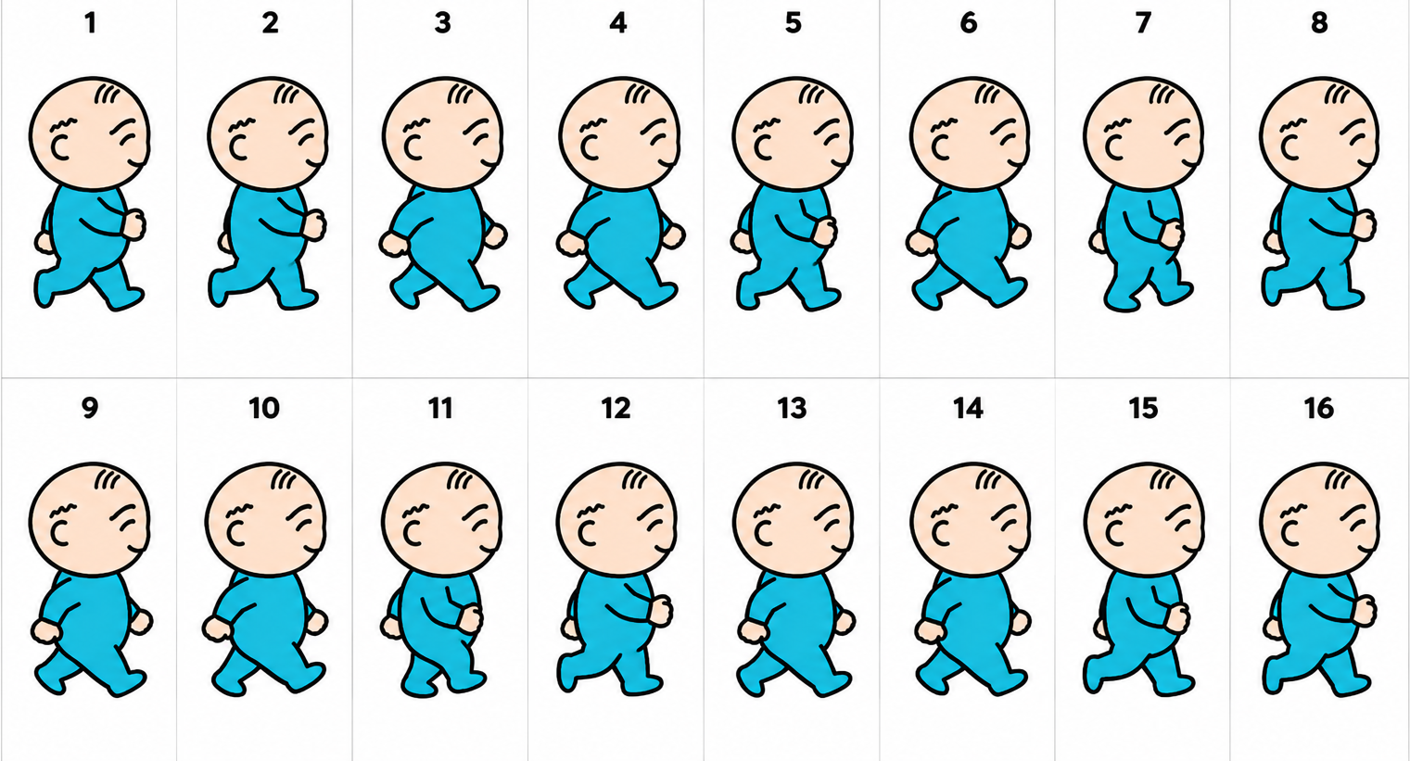

No.2
（画像なし）
No.3
（画像なし）

TC-002 パスワード誤りでログイン失敗
No.4
（画像なし）

TC-003 未登録メールでログイン
No.5
（画像なし）

証跡_TEST-002
TEST-002 利用者管理 CRUD テスト仕様書 / 証跡

TC-001 利用者の新規登録
No.1

No.2


No.3
（画像なし）

TC-002 利用者情報の編集
No.4
（画像なし）
No.5
（画像なし）

TC-003 利用者の削除
No.6
（画像なし）
No.7
（画像なし）

TC-004 必須項目未入力での登録バリデーション
No.8
（画像なし）

